後台管理
No. | Add Date | 檢測項目 | 檢測功能 | 正確 | 錯誤 | Bug簡介描述
1 | 2015-02-02 | 意外通報 |  |  |  | 發生時間未顯示 | 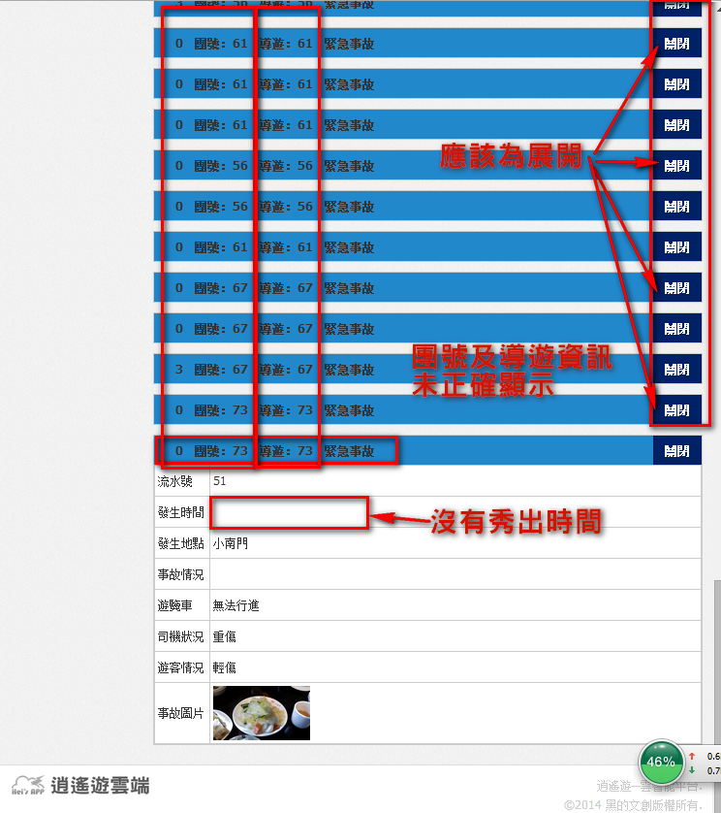
 |  |  |  |  |  | 意外通報右邊(展開關閉)一開始查詢時,按鈕顯示為關閉(應該預設為展開)

2 | 2015-02-02 | 導遊管理 |  |  |  | 未秀出導遊名稱辨識不易

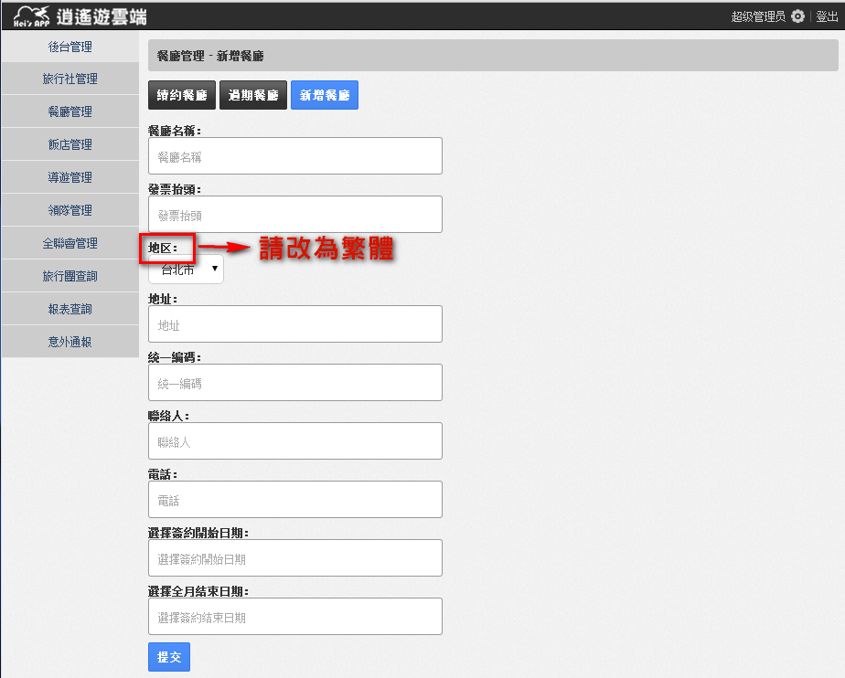
 |  |  |  |  |  |  | 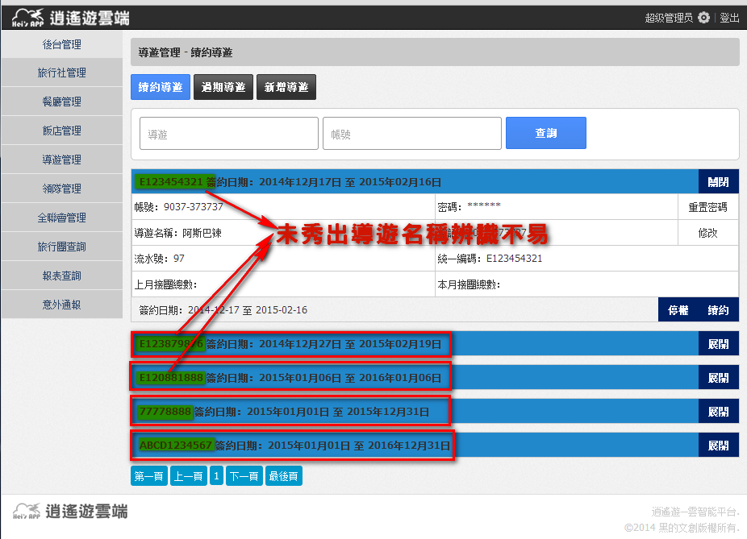
2 | 2015-02-02 |  |  |  |  | 地區 請改繁體

旅行社
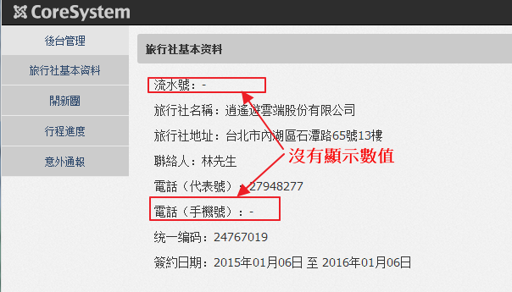
No. | Add Date | 檢測項目 | 檢測功能 | 正確 | 錯誤 | Bug簡介描述
1 |  | 旅行社基本資料 | 各按鈕
2 |  |  | 各欄位 |  |  | 1.流水號 沒有顯示 2.電話(手機號):未顯示資料
3 |  | 開新團 | 旅行社的基本資料
4 |  |  | 分房資訊
5 |  |  | 行程安排
6 |  |  | 開團說明會資料
7 |  | 行程進度 | 旅行團進度
8 |  |  | 歷史查詢 |  |  |  | 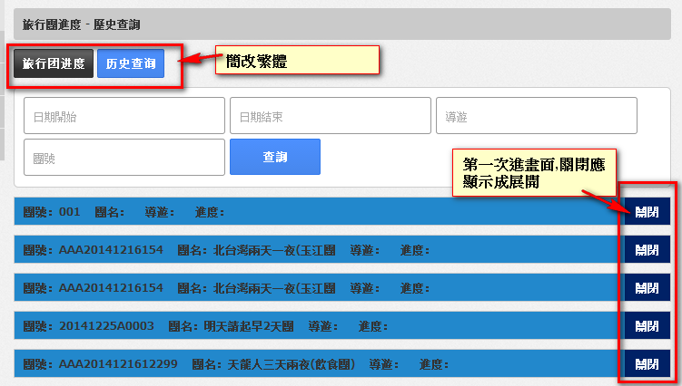
9 | 2015-01-14 | 意外通報 |  |  |  | ,發生時間未顯示
 |  |  |  |  |  | 意外通報右邊(展開關閉)一開始查詢時,按鈕顯示為關閉(應該預設為展開)

導遊+餐廳
